Wire Parts
\ | | | | | / |  |  |  |  |  | 1 | 2 | 3 | 4 | 5 | 6 | 7 | 8 | 9
- | 1 | 2 | - |  |  |  | 1 | 1 |  |  |  |  |  |  |  |  |  |  | Landscape |  | Bias | 20
- | 3 | 4 | - |  |  |  | 1 | 2 | -| | -/ | -- | \| | \/ | \- | || | |/ | |- | 5 | Width | 480 | 40 | 22
/ | | | | | \ |  |  |  | 1 | 3 | -- | -/ | -| | \- | \/ | \| | |- | |/ | || | 5 | Height | 320 | 40 | 14
 |  |  |  |  |  |  | 1 | 4 | -| | -\ | -- | \| | \\ | \- | || | |\ | |- | 9
 |  |  |  |  |  |  | 2 | 1 | in 3 4
 |  |  |  |  |  |  | 2 | 2 |  |  |  |  |  |  |  |  |  |  | 1 | 2 | 1 | 2 | 1 | 2
U/R | 1 |  |  |  |  |  | 2 | 3 | in 3 2 |  |  |  |  |  |  |  |  |  | 3 | 4 | 3 | 4 | 3 | 4
D/L | -1 |  |  |  |  |  | 2 | 4 | || | |\ | |- | /| | /\ | /- | -| | -\ | -- | 4 | 1 | 2 | 1 | 2 | 1 | 2
 | C1 | U/D | R/L | C2 | U/D | R/L | 3 | 1 | in 1 3 |  |  |  |  |  |  |  |  |  | 3 | 4 | 3 | 4 | 3 | 4
1- | 4- | 1 | -1 | 2- | 0 | -1 | 3 | 2 | |- | |/ | || | /- | // | /| | -- | -/ | -| | 9 | 1 | 2 | 1 | 2 | 1 | 2
1\ | 4\ | 1 | -1 |  |  |  | 3 | 3 |  |  |  |  |  |  |  |  |  |  | 3 | 4 | 3 | 4 | 3 | 4
1| | 4| | 1 | -1 | 3| | 1 | 0 | 3 | 4 | |- | |\ | || | /- | /\ | /| | -- | -\ | -| | 4 |  |  |  |  |  | U/D | R/L
2- | 3- | 1 | 1 | 1- | 0 | 1 | 4 | 1 | in 1 4 |  |  |  |  |  |  |  |  |  |  |  |  | 1 | 1
2/ | 3/ | 1 | 1 |  |  |  | 4 | 2 | in 2 4 |  |  |  |  |  |  |  |  |  |  |  |  | 1 | 2 | 0 | -1
2| | 3| | 1 | 1 | 4| | 1 | 0 | 4 | 3 | in 3 4 |  |  |  |  |  |  |  |  |  |  |  |  | 1 | 3 | 1 | 0
3- | 2- | -1 | -1 | 4- | 0 | -1 | 4 | 4 |  |  |  |  |  |  |  |  |  |  |  |  |  | 1 | 4 | 1 | -1
3/ | 2/ | -1 | -1 |  |  |  |  |  |  |  |  |  |  |  |  |  |  | 36 |  |  |  | 2 | 1 | 0 | 1
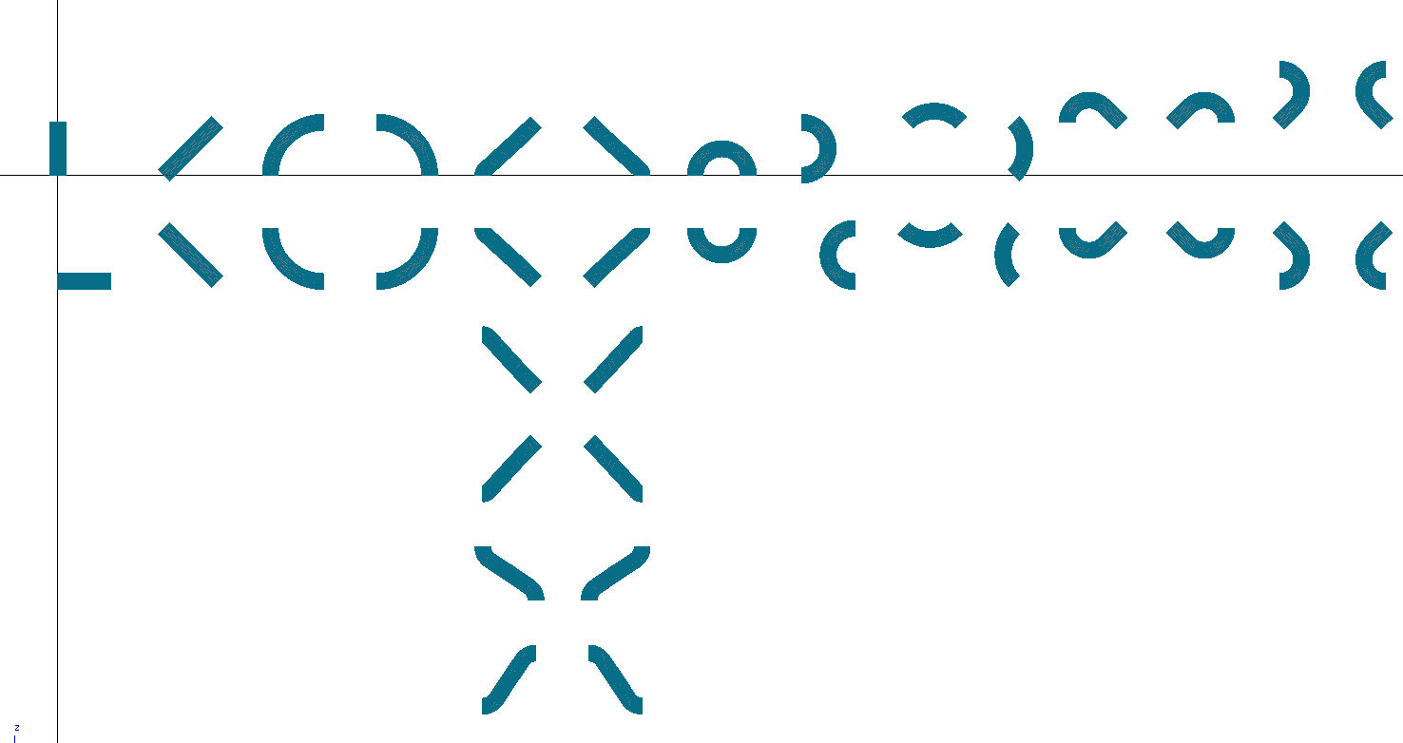
1- 3/
2- 4\
3| | 2| | -1 | -1 | 1| | -1 | 0 |  |  |  |  |  |  |  |  |  |  |  |  |  |  |  | 2 | 2
3/ 4\
3| 4\
3/ 4|
4- | 1- | -1 | 1 | 3- | 0 | 1 |  |  |  |  |  |  |  |  |  |  |  |  |  |  |  | 2 | 3 | 1 | 1
1| 3|
3/ 2/
3| 2-
1- 4|
3| 2/
1\ 4|
1- 3-
1\ 3/
4\ | 1\ | -1 | 1 |  |  |  |  |  |  |  |  |  |  |  |  |  |  |  |  |  |  | 2 | 4 | 1 | 0
3| 4|
4| | 1| | -1 | 1 | 2| | -1 | 0 |  |  |  |  |  |  |  |  |  |  |  |  |  |  |  | 3 | 1 | -1 | 0
 |  |  |  |  |  |  |  |  |  |  |  |  |  |  |  |  |  |  |  |  |  | 3 | 2 | -1 | -1
 |  |  |  |  |  |  |  |  |  |  |  |  |  |  |  |  |  |  |  |  |  | 3 | 3
 |  |  |  |  |  |  |  |  |  |  |  |  |  |  |  |  |  |  |  |  |  | 3 | 4 | 0 | -1
 |  |  |  |  |  |  |  |  |  |  |  |  |  |  |  |  |  |  |  |  |  | 4 | 1 | -1 | 1
1| 4\
1\ 2/
1| 2/
1\ 2|
 |  |  |  |  |  |  |  |  |  |  |  |  |  |  |  |  |  |  |  |  |  | 4 | 2 | -1 | 0
1- 2-
1\ 4\
1| 4-
3- 2|
1| 2|
3/ 2|
1\ 3-
2/ 4-
 |  |  |  |  |  |  |  |  |  |  |  |  |  |  |  |  |  |  |  |  |  | 4 | 3 | 0 | 1
2- 4-
2/ 4\
 |  |  |  |  |  |  |  |  |  |  |  |  |  |  |  |  |  |  |  |  |  | 4 | 4
1- 4\
3/ 2-

3- 2/
1\ 4-

1| 4|
3| 2|

1- 4-
3- 2-

